cálculos
Parámetros base | Valores
Duración Crisis | 14 Días
Base de cálculo 1 año | 0.04
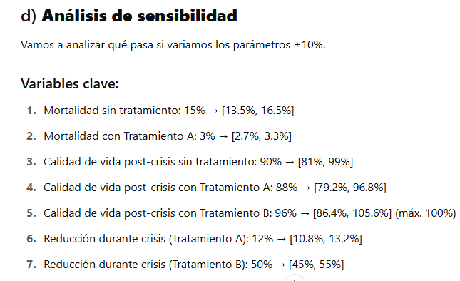
Largo plazo | 10 Años

Escenario | Probabilidad Muerte | Probabilidad de Sobrevivir | Calidad durante la Crisis | Años ajustados Durante Crisis (AVAC) | Calidad Vida largo plazo(10 años) | Años ajustados Largo PLazo (AVAC) | Años de vida ajustados por calidad de vida (AVAC)
Sin tratamiento -10 % | 13.5 | 86.5 | 58.5 | 0.022 | 81 | 8.1 | 7.0
Sin tratamiento | 15 | 85 | 65 | 0.025 | 90 | 9 | 7.7
Sin tratamiento +10 % | 16.5 | 83.5 | 71.5 | 0.027 | 99 | 9.9 | 8.3
Tratamiento A -10 | 2.7 | 97.3 | 79.2 | 0.030 | 79.2 | 7.92 | 7.7
Tratamiento A | 3 | 97 | 88 | 0.034 | 88 | 8.8 | 8.6
Tratamiento A +10 | 3.3 | 96.7 | 96.8 | 0.037 | 96.8 | 9.68 | 9.4
Tratamiento B -10 | 13.5 | 86.5 | 45 | 0.017 | 86.4 | 8.64 | 7.5
Tratamiento B | 15 | 85 | 50 | 0.019 | 96 | 9.6 | 8.2
Tratamiento B +10 | 16.5 | 83.5 | 55 | 0.021 | 100 | 10 | 8.4

